Anexo 1
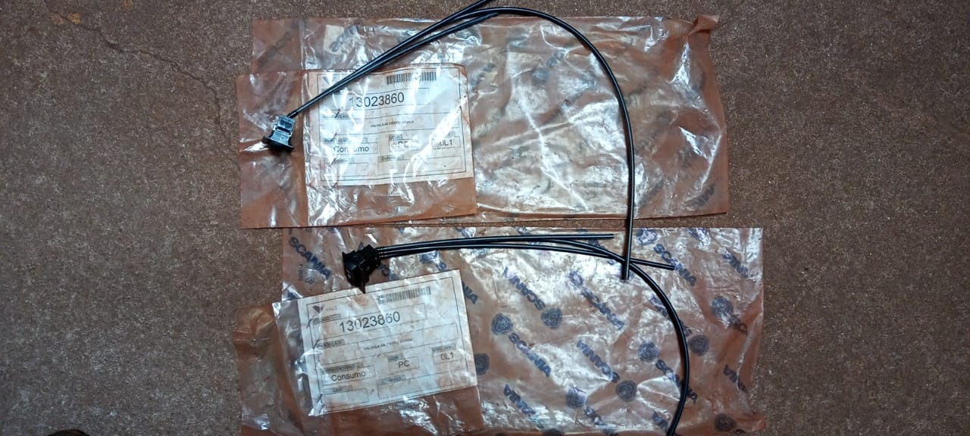
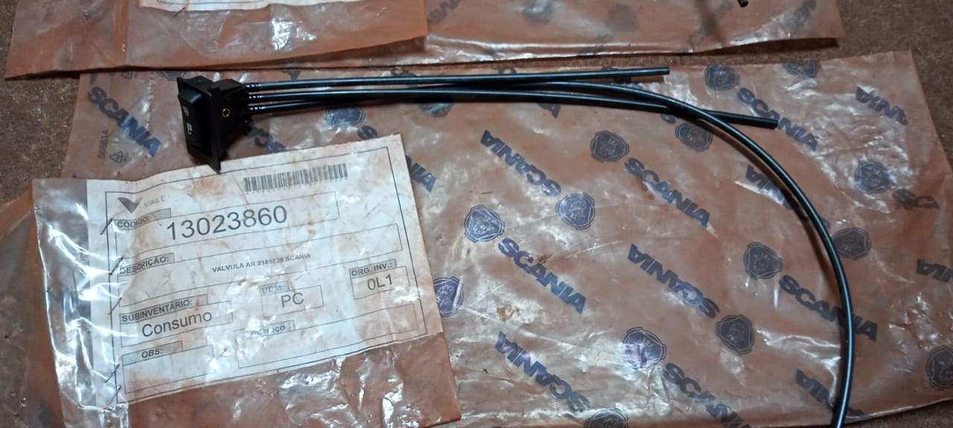
Anexo 1 do PRO-025313 - Formulário de Descarte Rev.01: 01/10/2019
Preenchimento solicitante
Preechimento armazém |  |  |  | Descrição do Processo: Potencial Inservível 36 Meses - Norma NFN-0015
Preenchimento CMD |  |  |  | Processo: | RGPI#269_17-11-2020

Centro | Material | Depósito | Descrição | UM | Fabricante | PN | Qte | PMM | Valor | Motivo | Analista | Aprovador | Diretoria | Gerência | Código Grupo de mercadorias | Descrição do grupo de mercadorias | PUC | Endereço do item | Campo de conferência para armazem | Campo de conferência para CMD (opcional) | Peso estimado em Kg | Valor estimado do sucateamento | Responsável CMD | CMD / Mina (selecionar a opção da lista) | Cidade / Estado (onde se encontra o lote fisicamente) | Nº lote
4224 | 13023860 | MRO1 | VALVULA AR 2185839 SCANIA | PC |  |  | 2.000 | R$ 316,65 | R$ 633.30 | Norma NFN-0015 | Ademir Ferreira | Daniel Novaes | Ferrosos Norte |  | 40141660A | Válvulas | R$ 316.65 | 4201008001 | 2 | 2 | 1 |  | Márcia Batista | Serra Leste | Curionópolis - PA | CKS-MRO-050-2020

